Optimisation des Buffs
Weapon Strength | Power | Skill-specific coefficient | Target's armor | Base damage | Critical Damage | Average Damage
1100 | 2,803 | 1.3 | 2501 | 1,602.86 | 3,045.43 | 2,537.10 | +100 en puissance, +10% crit | huile puissance
1100 | 2,703 | 1.3 | 2501 | 1,545.57 | 2,936.58 | 2,512.65 | +100 en précision, +10% crit | huile puissance
1100 | 2,803 | 1.3 | 2501 | 1,602.86 | 2,885.15 | 2,476.04 | +100 en puissance, +70 précision | huile puissance
1100 | 2,682 | 1.3 | 2501 | 1,533.49 | 2,913.63 | 2,507.03 | +100 en puissance, +10% crit | huile précision
1100 | 2,582 | 1.3 | 2501 | 1,476.31 | 2,805.00 | 2,476.70 | +100 en précision, +10% crit | huile précision
1100 | 2,682 | 1.3 | 2501 | 1,533.49 | 2,760.28 | 2,439.75 | +100 en puissance, +70 précision | huile précision

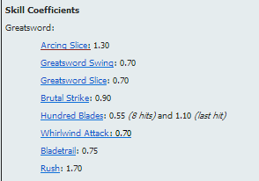
Source : http://wiki.guildwars2.com

 | huile puissance | huile précision
+100 en puissance, +10% crit | 2,537.10 | 2,507.03
+100 en puissance, +70 précision | 2,476.04 | 2,439.75
+100 en précision, +10% crit | 2,512.65 | 2,476.70

 |  |  |  | Source : http://www.guildwars2guru.com/topic/71963-guide-calculating-damage/
 |  |  |  | Vérifiable IG (en PvP) en tapant les golems avec une arme stable (100-100)

